Semáforo
Registros COVID-19, del 17 al 30 de septiembre del 2021 *

Datos actualizados al 01 de Octubre del 2021 a las 12:01:00 a.m.

Código departamento | Código municipio | Departamento | Municipio | Proyecciones preliminares, de Población INE | Total de tamizajes | Casos confirmados | Tasa por 100K Habitantes | Tasa Pruebas por 1000 | % de Positividad | Puntaje total | semaforo
TOTAL NACIONAL |  |  |  | 17109746 | 180080 | 38063 | 222.46385189 | 0.75 | 21.137 |  |  | Total de municipios según color
1 | 1 | GUATEMALA | GUATEMALA | 1204964 | 57608 | 6439 | 534.37 | 3.41 | 11.18 | 6.5 | >5 y <=7.5
1 | 2 | GUATEMALA | SANTA CATARINA PINULA | 86980 | 2019 | 287 | 329.96 | 1.66 | 14.21 | 6.5 | >5 y <=7.5 | Amarillo | Naranja | Rojo
1 | 3 | GUATEMALA | SAN JOSÉ PINULA | 89001 | 2346 | 543 | 610.11 | 1.88 | 23.15 | 7.5 | >5 y <=7.5 | 20 | 60 | 260
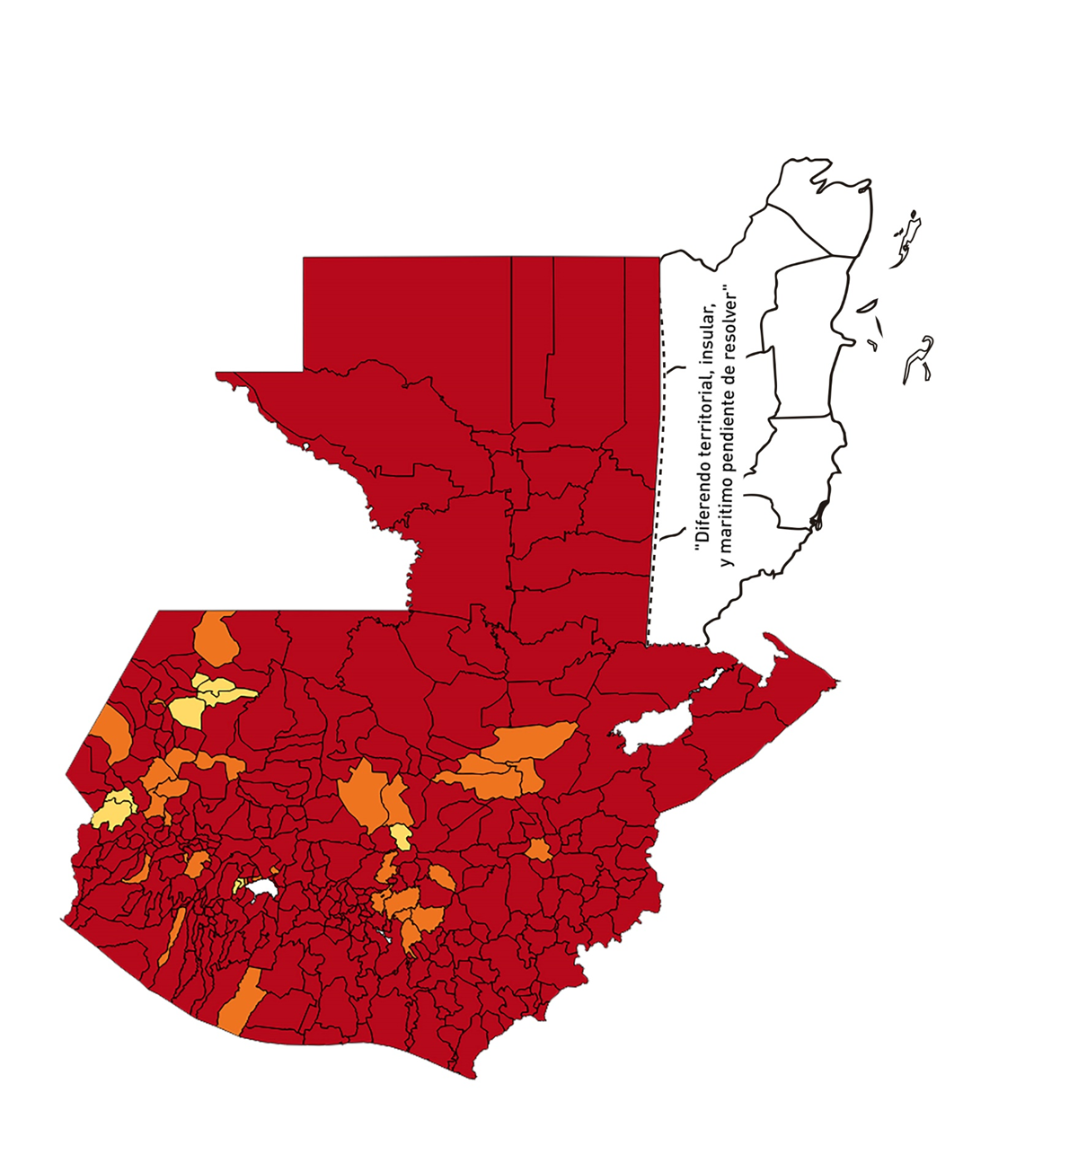
1 | 4 | GUATEMALA | SAN JOSÉ DEL GOLFO | 8409 | 72 | 22 | 261.62 | 0.61 | 30.56 | 9 | >7.5 y <=10
1 | 5 | GUATEMALA | PALENCIA | 74517 | 1079 | 421 | 564.97 | 1.03 | 39.02 | 8.5 | >7.5 y <=10
1 | 6 | GUATEMALA | CHINAUTLA | 123356 | 1295 | 260 | 210.77 | 0.75 | 20.08 | 8 | >7.5 y <=10
1 | 7 | GUATEMALA | SAN PEDRO AYAMPUC | 66926 | 755 | 145 | 216.66 | 0.81 | 19.21 | 7.5 | >5 y <=7.5
1 | 8 | GUATEMALA | MIXCO | 507220 | 11511 | 2233 | 440.24 | 1.62 | 19.4 | 7.5 | >5 y <=7.5
1 | 9 | GUATEMALA | SAN PEDRO SACATEPÉQUEZ | 55723 | 423 | 158 | 283.55 | 0.54 | 37.35 | 9.5 | >7.5 y <=10
1 | 10 | GUATEMALA | SAN JUAN SACATEPÉQUEZ | 281520 | 1757 | 384 | 136.4 | 0.45 | 21.86 | 8.5 | >7.5 y <=10
1 | 11 | GUATEMALA | SAN RAYMUNDO | 38739 | 996 | 104 | 268.46 | 1.84 | 10.44 | 6.5 | >5 y <=7.5
1 | 12 | GUATEMALA | CHUARRANCHO | 16872 | 83 | 10 | 59.27 | 0.35 | 12.05 | 8 | >7.5 y <=10
1 | 13 | GUATEMALA | FRAIJANES | 62906 | 1274 | 128 | 203.48 | 1.45 | 10.05 | 6.5 | >5 y <=7.5
1 | 14 | GUATEMALA | AMATITLÁN | 150322 | 1295 | 284 | 188.93 | 0.62 | 21.93 | 8 | >7.5 y <=10
1 | 15 | GUATEMALA | VILLA NUEVA | 475373 | 6998 | 1470 | 309.23 | 1.05 | 21.01 | 7.5 | >5 y <=7.5
1 | 16 | GUATEMALA | VILLA CANALES | 166831 | 1572 | 296 | 177.43 | 0.67 | 18.83 | 8 | >7.5 y <=10
1 | 17 | GUATEMALA | SAN MIGUEL PETAPA | 148250 | 1677 | 253 | 170.66 | 0.81 | 15.09 | 7.5 | >5 y <=7.5
2 | 1 | EL PROGRESO | GUASTATOYA | 27201 | 653 | 223 | 819.82 | 1.71 | 34.15 | 8.5 | >7.5 y <=10
2 | 2 | EL PROGRESO | MORAZÁN | 12639 | 336 | 214 | 1693.17 | 1.90 | 63.69 | 8.5 | >7.5 y <=10
2 | 3 | EL PROGRESO | SAN AGUSTÍN ACASAGUASTLÁN | 55039 | 154 | 41 | 74.49 | 0.20 | 26.62 | 10 | >7.5 y <=10
2 | 4 | EL PROGRESO | SAN CRISTÓBAL ACASAGUASTLÁN | 7939 | 36 | 6 | 75.58 | 0.32 | 16.67 | 9 | >7.5 y <=10
2 | 5 | EL PROGRESO | EL JÍCARO | 13509 | 84 | 22 | 162.85 | 0.44 | 26.19 | 9.5 | >7.5 y <=10
2 | 6 | EL PROGRESO | SANSARE | 13602 | 47 | 7 | 51.46 | 0.25 | 14.89 | 7 | >5 y <=7.5
2 | 7 | EL PROGRESO | SANARATE | 42203 | 383 | 91 | 215.62 | 0.65 | 23.76 | 8 | >7.5 y <=10
2 | 8 | EL PROGRESO | SAN ANTONIO LA PAZ | 22256 | 324 | 60 | 269.59 | 1.04 | 18.52 | 7.5 | >5 y <=7.5
3 | 1 | SACATEPEQUEZ | ANTIGUA GUATEMALA | 59091 | 1992 | 260 | 440 | 2.41 | 13.05 | 6.5 | >5 y <=7.5
3 | 2 | SACATEPEQUEZ | JOCOTENANGO | 23492 | 486 | 72 | 306.49 | 1.48 | 14.81 | 6.5 | >5 y <=7.5
3 | 3 | SACATEPEQUEZ | PASTORES | 19661 | 241 | 45 | 228.88 | 0.88 | 18.67 | 7.5 | >5 y <=7.5
3 | 4 | SACATEPEQUEZ | SUMPANGO | 46082 | 383 | 94 | 203.98 | 0.59 | 24.54 | 8.5 | >7.5 y <=10
3 | 5 | SACATEPEQUEZ | SANTO DOMINGO XENACOJ | 14455 | 63 | 9 | 62.26 | 0.31 | 14.29 | 8 | >7.5 y <=10
3 | 6 | SACATEPEQUEZ | SANTIAGO SACATEPÉQUEZ | 36982 | 455 | 110 | 297.44 | 0.88 | 24.18 | 7.5 | >5 y <=7.5
3 | 7 | SACATEPEQUEZ | SAN BARTOLOMÉ MILPAS ALTAS | 8642 | 118 | 29 | 335.57 | 0.98 | 24.58 | 7.5 | >5 y <=7.5
3 | 8 | SACATEPEQUEZ | SAN LUCAS SACATEPÉQUEZ | 28819 | 683 | 139 | 482.32 | 1.69 | 20.35 | 7.5 | >5 y <=7.5
3 | 9 | SACATEPEQUEZ | SANTA LUCÍA MILPAS ALTAS | 17422 | 203 | 37 | 212.38 | 0.83 | 18.23 | 7.5 | >5 y <=7.5
3 | 10 | SACATEPEQUEZ | MAGDALENA MILPAS ALTAS | 12766 | 119 | 37 | 289.83 | 0.67 | 31.09 | 9 | >7.5 y <=10
3 | 11 | SACATEPEQUEZ | SANTA MARÍA DE JESÚS | 26769 | 106 | 15 | 56.03 | 0.28 | 14.15 | 8 | >7.5 y <=10
3 | 12 | SACATEPEQUEZ | CIUDAD VIEJA | 41010 | 510 | 75 | 182.88 | 0.89 | 14.71 | 6.5 | >5 y <=7.5
3 | 13 | SACATEPEQUEZ | SAN MIGUEL DUEÑAS | 15562 | 118 | 22 | 141.37 | 0.54 | 18.64 | 8.5 | >7.5 y <=10
3 | 14 | SACATEPEQUEZ | ALOTENANGO | 28129 | 296 | 58 | 206.19 | 0.75 | 19.59 | 8 | >7.5 y <=10
3 | 15 | SACATEPEQUEZ | SAN ANTONIO AGUAS CALIENTES | 12716 | 89 | 16 | 125.83 | 0.50 | 17.98 | 8.5 | >7.5 y <=10
3 | 16 | SACATEPEQUEZ | SANTA CATARINA BARAHONA | 4569 | 25 | 6 | 131.32 | 0.39 | 24 | 9 | >7.5 y <=10
4 | 1 | CHIMALTENANGO | CHIMALTENANGO | 114720 | 2128 | 836 | 728.73 | 1.32 | 39.29 | 8.5 | >7.5 y <=10
4 | 2 | CHIMALTENANGO | SAN JOSÉ POAQUIL | 33454 | 111 | 35 | 104.62 | 0.24 | 31.53 | 10 | >7.5 y <=10
4 | 3 | CHIMALTENANGO | SAN MARTÍN JILOTEPEQUE | 93517 | 526 | 224 | 239.53 | 0.40 | 42.59 | 9.5 | >7.5 y <=10
4 | 4 | CHIMALTENANGO | SAN JUAN COMALAPA | 59505 | 267 | 119 | 199.98 | 0.32 | 44.57 | 10 | >7.5 y <=10
4 | 5 | CHIMALTENANGO | SANTA APOLONIA | 23464 | 64 | 23 | 98.02 | 0.19 | 35.94 | 10 | >7.5 y <=10
4 | 6 | CHIMALTENANGO | TECPÁN GUATEMALA | 110891 | 251 | 66 | 59.52 | 0.16 | 26.29 | 10 | >7.5 y <=10
4 | 7 | CHIMALTENANGO | PATZÚN | 70685 | 157 | 43 | 60.83 | 0.16 | 27.39 | 10 | >7.5 y <=10
4 | 8 | CHIMALTENANGO | POCHUTA | 11116 | 73 | 24 | 215.91 | 0.47 | 32.88 | 9.5 | >7.5 y <=10
4 | 9 | CHIMALTENANGO | PATZICÍA | 40104 | 139 | 61 | 152.1 | 0.25 | 43.88 | 10 | >7.5 y <=10
4 | 10 | CHIMALTENANGO | SANTA CRUZ BALANYÁ | 10815 | 67 | 25 | 231.16 | 0.44 | 37.31 | 9.5 | >7.5 y <=10
4 | 11 | CHIMALTENANGO | ACATENANGO | 28417 | 149 | 39 | 137.24 | 0.37 | 26.17 | 10 | >7.5 y <=10
4 | 12 | CHIMALTENANGO | YEPOCAPA | 42153 | 175 | 73 | 173.18 | 0.30 | 41.71 | 10 | >7.5 y <=10
4 | 13 | CHIMALTENANGO | SAN ANDRÉS ITZAPA | 35087 | 333 | 146 | 416.11 | 0.68 | 43.84 | 9 | >7.5 y <=10
4 | 14 | CHIMALTENANGO | PARRAMOS | 20163 | 156 | 60 | 297.57 | 0.55 | 38.46 | 9.5 | >7.5 y <=10
4 | 15 | CHIMALTENANGO | ZARAGOZA | 29077 | 302 | 190 | 653.44 | 0.74 | 62.91 | 9 | >7.5 y <=10
4 | 16 | CHIMALTENANGO | EL TEJAR | 23198 | 349 | 125 | 538.84 | 1.07 | 35.82 | 8.5 | >7.5 y <=10
5 | 1 | ESCUINTLA | ESCUINTLA | 168193 | 1944 | 471 | 280.04 | 0.83 | 24.23 | 7.5 | >5 y <=7.5
5 | 2 | ESCUINTLA | SANTA LUCÍA COTZUMALGUAPA | 125854 | 299 | 64 | 50.85 | 0.17 | 21.4 | 8 | >7.5 y <=10
5 | 3 | ESCUINTLA | LA DEMOCRACIA | 25703 | 176 | 50 | 194.53 | 0.49 | 28.41 | 9.5 | >7.5 y <=10
5 | 4 | ESCUINTLA | SIQUINALÁ | 25993 | 244 | 88 | 338.55 | 0.67 | 36.07 | 9 | >7.5 y <=10
5 | 5 | ESCUINTLA | MASAGUA | 48002 | 271 | 77 | 160.41 | 0.40 | 28.41 | 9.5 | >7.5 y <=10
5 | 6 | ESCUINTLA | TIQUISATE | 63422 | 133 | 64 | 100.91 | 0.15 | 48.12 | 10 | >7.5 y <=10
5 | 7 | ESCUINTLA | LA GOMERA | 52114 | 376 | 142 | 272.48 | 0.52 | 37.77 | 9.5 | >7.5 y <=10
5 | 8 | ESCUINTLA | GUANAGAZAPA | 17361 | 172 | 62 | 357.12 | 0.71 | 36.05 | 9 | >7.5 y <=10
5 | 9 | ESCUINTLA | PUERTO DE SAN JOSÉ | 67326 | 363 | 122 | 181.21 | 0.39 | 33.61 | 10 | >7.5 y <=10
5 | 10 | ESCUINTLA | IZTAPA | 20096 | 112 | 57 | 283.64 | 0.40 | 50.89 | 9.5 | >7.5 y <=10
5 | 11 | ESCUINTLA | PALÍN | 71172 | 333 | 68 | 95.54 | 0.33 | 20.42 | 9 | >7.5 y <=10
5 | 12 | ESCUINTLA | SAN VICENTE PACAYA | 18172 | 59 | 7 | 38.52 | 0.23 | 11.86 | 7 | >5 y <=7.5
5 | 13 | ESCUINTLA | NUEVA CONCEPCIÓN | 81233 | 79 | 15 | 18.47 | 0.07 | 18.99 | 7 | >5 y <=7.5
5 | 14 | ESCUINTLA | SIPACATE | 17838 | 23 | 4 | 22.42 | 0.09 | 17.39 | 7 | >5 y <=7.5
6 | 1 | SANTA ROSA | CUILAPA | 46974 | 462 | 132 | 281.01 | 0.70 | 28.57 | 9 | >7.5 y <=10
6 | 2 | SANTA ROSA | BARBERENA | 61079 | 246 | 42 | 68.76 | 0.29 | 17.07 | 9 | >7.5 y <=10
6 | 3 | SANTA ROSA | SANTA ROSA DE LIMA | 21415 | 102 | 13 | 60.71 | 0.34 | 12.75 | 8 | >7.5 y <=10
6 | 4 | SANTA ROSA | CASILLAS | 26059 | 241 | 97 | 372.23 | 0.66 | 40.25 | 9 | >7.5 y <=10
6 | 5 | SANTA ROSA | SAN RAFAEL LAS FLORES | 13850 | 44 | 15 | 108.3 | 0.23 | 34.09 | 10 | >7.5 y <=10
6 | 6 | SANTA ROSA | ORATORIO | 27115 | 319 | 101 | 372.49 | 0.84 | 31.66 | 8.5 | >7.5 y <=10
6 | 7 | SANTA ROSA | SAN JUAN TECUACO | 12825 | 9 | 3 | 23.39 | 0.05 | 33.33 | 8 | >7.5 y <=10
6 | 8 | SANTA ROSA | CHIQUIMULILLA | 64871 | 129 | 23 | 35.45 | 0.14 | 17.83 | 8 | >7.5 y <=10
6 | 9 | SANTA ROSA | TAXISCO | 36751 | 104 | 36 | 97.96 | 0.20 | 34.62 | 10 | >7.5 y <=10
6 | 10 | SANTA ROSA | SANTA MARÍA IXHUATÁN | 26721 | 164 | 61 | 228.28 | 0.44 | 37.2 | 9.5 | >7.5 y <=10
6 | 11 | SANTA ROSA | GUAZACAPÁN | 22197 | 54 | 14 | 63.07 | 0.17 | 25.93 | 10 | >7.5 y <=10
6 | 12 | SANTA ROSA | SANTA CRUZ NARANJO | 17875 | 94 | 30 | 167.83 | 0.38 | 31.91 | 10 | >7.5 y <=10
6 | 13 | SANTA ROSA | PUEBLO NUEVO VIÑAS | 29418 | 54 | 9 | 30.59 | 0.13 | 16.67 | 8 | >7.5 y <=10
6 | 14 | SANTA ROSA | NUEVA SANTA ROSA | 39286 | 95 | 26 | 66.18 | 0.17 | 27.37 | 10 | >7.5 y <=10
7 | 1 | SOLOLA | SOLOLÁ | 99934 | 199 | 25 | 25.02 | 0.14 | 12.56 | 7 | >5 y <=7.5
7 | 2 | SOLOLA | SAN JOSÉ CHACAYÁ | 5220 | 1 | 0 | 0 | 0.01 | 0 | 4 | >2.5 y <=5
7 | 3 | SOLOLA | SANTA MARÍA VISITACIÓN | 2602 | 2 | 0 | 0 | 0.05 | 0 | 4 | >2.5 y <=5
7 | 4 | SOLOLA | SANTA LUCÍA UTATLÁN | 21790 | 18 | 7 | 32.12 | 0.06 | 38.89 | 9 | >7.5 y <=10
7 | 5 | SOLOLA | NAHUALÁ | 93541 | 132 | 29 | 31 | 0.10 | 21.97 | 8 | >7.5 y <=10
7 | 6 | SOLOLA | SANTA CATARINA IXTAHUACÁN | 61274 | 124 | 18 | 29.38 | 0.14 | 14.52 | 7 | >5 y <=7.5
7 | 7 | SOLOLA | SANTA CLARA LA LAGUNA | 10340 | 2 | 0 | 0 | 0.01 | 0 | 4 | >2.5 y <=5
7 | 8 | SOLOLA | CONCEPCIÓN | 7214 | 1 | 0 | 0 | 0.01 | 0 | 4 | >2.5 y <=5
7 | 9 | SOLOLA | SAN ANDRÉS SEMETABAJ | 14861 | 25 | 10 | 67.29 | 0.12 | 40 | 10 | >7.5 y <=10
7 | 10 | SOLOLA | PANAJACHEL | 16101 | 160 | 39 | 242.22 | 0.71 | 24.38 | 8 | >7.5 y <=10
7 | 11 | SOLOLA | SANTA CATARINA PALOPÓ | 4882 | 16 | 2 | 40.97 | 0.23 | 12.5 | 7 | >5 y <=7.5
7 | 12 | SOLOLA | SAN ANTONIO PALOPÓ | 15752 | 48 | 15 | 95.23 | 0.22 | 31.25 | 10 | >7.5 y <=10
7 | 13 | SOLOLA | SAN LUCAS TOLIMÁN | 31805 | 114 | 31 | 97.47 | 0.26 | 27.19 | 10 | >7.5 y <=10
7 | 14 | SOLOLA | SANTA CRUZ LA LAGUNA | 7894 | 5 | 0 | 0 | 0.05 | 0 | 4 | >2.5 y <=5
7 | 15 | SOLOLA | SAN PABLO LA LAGUNA | 8004 | 3 | 1 | 12.49 | 0.03 | 33.33 | 7 | >5 y <=7.5
7 | 16 | SOLOLA | SAN MARCOS LA LAGUNA | 2944 | 0 | 0 | 0 | 0.00 | 0 | 4 | >2.5 y <=5
7 | 17 | SOLOLA | SAN JUAN LA LAGUNA | 13400 | 14 | 1 | 7.46 | 0.07 | 7.14 | 5 | >2.5 y <=5
7 | 18 | SOLOLA | SAN PEDRO LA LAGUNA | 11828 | 35 | 6 | 50.73 | 0.21 | 17.14 | 8 | >7.5 y <=10
7 | 19 | SOLOLA | SANTIAGO ATITLÁN | 44854 | 159 | 37 | 82.49 | 0.25 | 23.27 | 9 | >7.5 y <=10
8 | 1 | TOTONICAPAN | TOTONICAPÁN | 118960 | 1585 | 300 | 252.19 | 0.95 | 18.93 | 7.5 | >5 y <=7.5
8 | 2 | TOTONICAPAN | SAN CRISTÓBAL TOTONICAPÁN | 42937 | 286 | 80 | 186.32 | 0.48 | 27.97 | 9.5 | >7.5 y <=10
...

